상품제안서
바쏘 카네이션 컬러체인지 아이스보틀 550ml | 상품코드: S42384

 |  |  |  |  |  |  | 02-713-8555 | www.synergygift.co.kr
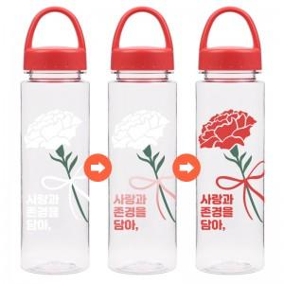

【상세/제작정보】 | <p><span style="font-size: 18.6667px;">※ 실크3도 인쇄 별도 문의 바랍니다.</span>​</p>

【인쇄/포장옵션】 | 실크2도 / 포장불가능

【공급단가】 | 수량 | 100~ | 200~ | 1,000~ | 3,000~ | 10,000~
*VAT별도 | 단가 | 2,860원 | 2,700원 | 2,570원 | 2,500원 | 2,460원

【상품 URL】 | https://www.synergygift.co.kr:443/src/goods_detail.php?gdno=42384

